Worksheet
視能訓練士 | 2024 | 人体の構造と機能及び心身の発達・加齢 |  | 2024_co_24_pm001
 |  | 老視の原因はどれか。
 |  | 1 | 硝子体の混濁
 |  | 2 | 水晶体の混濁
 |  | 3 | 網膜の菲薄化
 |  | 4 | 水晶体の弾性低下 | 正解
 |  | 5 | 瞳孔括約筋の筋力低下
視能訓練士 | 2024 | 人体の構造と機能及び心身の発達・加齢 |  | 2024_co_24_pm002
 |  | 疼痛を伝達する脳神経はどれか。
 |  | 1 | 動眼神経
 |  | 2 | 滑車神経
 |  | 3 | 三叉神経 | 正解
 |  | 4 | 外転神経
 |  | 5 | 顔面神経
視能訓練士 | 2024 | 人体の構造と機能及び心身の発達・加齢 |  | 2024_co_24_pm003
 |  | アナフィラキシーショックの症状で誤っているのはどれか。
 |  | 1 | 蕁麻疹
 |  | 2 | 咽頭浮腫
 |  | 3 | 血圧上昇 | 正解
 |  | 4 | 口蓋垂浮腫
 |  | 5 | 気管支れん縮
視能訓練士 | 2024 | 視覚機能の基礎と検査機器（眼解剖） |  | 2024_co_24_pm004
 |  | 健常成人の計測値で誤っているのはどれか。
 |  | 1 | 角膜直径 -- 11.0mm
 |  | 2 | 前房深度 -- 3.5mm
 |  | 3 | 水晶体直径 -- 9.0mm
 |  | 4 | 中心角膜厚 -- 0.2mm | 正解
 |  | 5 | 視神経乳頭径 -- 1.5mm
視能訓練士 | 2024 | 人体の構造と機能及び心身の発達・加齢 |  | 2024_co_24_pm005
 |  | 乳児の正常な発達で正しいのはどれか。
 |  | 1 | 1か月で首が座る。
 |  | 2 | 3か月で寝返りができる。
 |  | 3 | 7か月で1人で座ることができる。 | 正解
 |  | 4 | 8か月で伝い歩きをする。
 |  | 5 | 10か月で歩く。
視能訓練士 | 2024 | 視覚機能の基礎と検査機器（眼解剖） |  | 2024_co_24_pm006
 |  | 滑車神経支配の外眼筋はどれか。
 |  | 1 | 外直筋
 |  | 2 | 下斜筋
 |  | 3 | 下直筋
 |  | 4 | 上斜筋 | 正解
 |  | 5 | 内直筋
視能訓練士 | 2024 | 斜視【各型】 |  | 2024_co_24_pm007
 |  | Sagging eye syndromeの斜視のタイプはどれか。2つ選べ。
 |  | 1 | 内方回旋斜視
 |  | 2 | 小角度上下斜視 | 正解
 |  | 3 | 開散麻痺型内斜視 | 正解
 |  | 4 | 輻湊過多型内斜視
 |  | 5 | 輻湊不全型外斜視
視能訓練士 | 2024 | 保健医療福祉と視能障害のリハビリテーションの理念 |  | 2024_co_24_pm008
 |  | アクシデントに当てはまるのはどれか。
 |  | 1 | 患者が暗室で転倒し骨折した。 | 正解
 |  | 2 | 患者の人違いに検査前に気付いた。
 |  | 3 | 眼鏡の処方箋に瞳孔間距離を記入しなかった。
 |  | 4 | 手術眼のマークを左右眼で間違えたが術前に気付いた。
 |  | 5 | コンタクトレンズを装用している患者に非接触眼圧計で眼圧を測定した。
視能訓練士 | 2024 | 視覚機能の基礎と検査機器（眼解剖） |  | 2024_co_24_pm009
 |  | 外転神経核があるのはどこか。
 |  | 1 | 大 脳
 |  | 2 | 間 脳
 |  | 3 | 中 脳
 |  | 4 | 橋 | 正解
 |  | 5 | 延 髄
視能訓練士 | 2024 | 眼科薬理学 |  | 2024_co_24_pm010
 |  | 副腎皮質ステロイド薬の副作用でないのはどれか。
 |  | 1 | 肥 満
 |  | 2 | 低血圧 | 正解
 |  | 3 | 糖尿病
 |  | 4 | 白内障
 |  | 5 | 精神障害
視能訓練士 | 2024 | 両眼視機能と眼球運動 |  | 2024_co_24_pm011
 |  | 両眼視機能に異常のない健常者に両眼分離下で左右眼に同時に呈示する図形を示す。 このときに生じる知覚現象で誤っているのはどれか。
 |  | 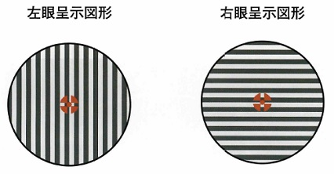
 |  | 1 | 異質図形の投影でみられる。
 |  | 2 | 大型弱視鏡で検査できる。
 |  | 3 | 眼位は動揺しやすい。
 |  | 4 | 抑制は両眼交代に起こる。
 |  | 5 | 抑制領域は一定である。 | 正解
視能訓練士 | 2024 | 視覚生理学の基礎 |  | 2024_co_24_pm012
 |  | 錐体暗順応曲線と杆体暗順応曲線の交点はどれか。
 |  | 1 | 主 点
 |  | 2 | 節 点
 |  | 3 | 眼球回旋点
 |  | 4 | 網膜対応点
 |  | 5 | Kohlrauschの屈曲点 | 正解
視能訓練士 | 2024 | 視覚生理学の基礎 |  | 2024_co_24_pm013
 |  | 赤、黄、緑など色を特徴づけている属性はどれか。
 |  | 1 | 彩 度
 |  | 2 | 色 相 | 正解
 |  | 3 | 明 度
 |  | 4 | 飽和度
 |  | 5 | 比視感度
視能訓練士 | 2024 | 視覚機能の基礎と検査機器（眼解剖） |  | 2024_co_24_pm014
 |  | 媒質と屈折率の組合せで誤っているのはどれか。
 |  | 1 | 空 気 -- 1.000
 |  | 2 | 角 膜 -- 1.356 | 正解
 |  | 3 | 房 水 -- 1.336
 |  | 4 | 等質核水晶体 -- 1.406
 |  | 5 | 硝子体 -- 1.336
視能訓練士 | 2024 | 両眼視機能と眼球運動 |  | 2024_co_24_pm015
 |  | 左眼下斜筋の上転作用が最大となる眼位はどれか。
 |  | 1 | 正面視
 |  | 2 | 左下方視
 |  | 3 | 左上方視
 |  | 4 | 右下方視
 |  | 5 | 右上方視 | 正解
視能訓練士 | 2024 | 両眼視機能と眼球運動 |  | 2024_co_24_pm016
 |  | 右眼上斜筋のともむき筋はどれか。
 |  | 1 | 右眼下直筋
 |  | 2 | 右眼上直筋
 |  | 3 | 左眼下直筋 | 正解
 |  | 4 | 左眼上斜筋
 |  | 5 | 左眼上直筋
視能訓練士 | 2024 | 両眼視機能と眼球運動 |  | 2024_co_24_pm017
 |  | 正常な両眼視獲得に影響が少ないのはどれか。
 |  | 1 | 眼 位
 |  | 2 | 視 力
 |  | 3 | 視 野
 |  | 4 | 頭 位 | 正解
 |  | 5 | 網膜対応
視能訓練士 | 2024 | 斜視【各型】 |  | 2024_co_24_pm018
 |  | 眼窩のMRI T1強調冠状断を示す。 左眼上斜視および外方回旋斜視の原因と考えられるのはどれか。
 |  | 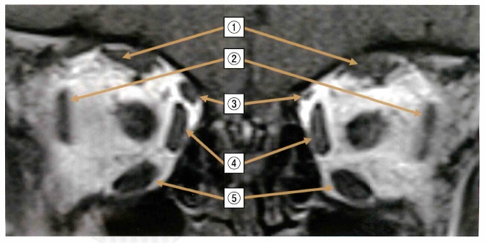
 |  | 1 | ①
 |  | 2 | ②
 |  | 3 | ③ | 正解
 |  | 4 | ④
 |  | 5 | ⑤
視能訓練士 | 2024 | 両眼視機能と眼球運動 |  | 2024_co_24_pm019
 |  | 内転時に上斜筋の下転作用が最大になる矢状方向に対する角度［°］はどれか。
 |  | 1 | 16
 |  | 2 | 23
 |  | 3 | 39
 |  | 4 | 51 | 正解
 |  | 5 | 67
視能訓練士 | 2024 | 両眼視機能と眼球運動 |  | 2024_co_24_pm020
 |  | 開散麻痺で正しいのはどれか。2つ選べ。
 |  | 1 | 外斜視となる。
 |  | 2 | 複視は自覚しない。
 |  | 3 | 核上性の病態である。 | 正解
 |  | 4 | ひき運動で眼球運動障害を認める。
 |  | 5 | 治療にはプリズム眼鏡が有効である。 | 正解
視能訓練士 | 2024 | 視覚生理学の基礎 |  | 2024_co_24_pm021
 |  | Humphrey視野計を用いた静的視野測定で正しいのはどれか。
 |  | 1 | 他覚検査である。
 |  | 2 | 近見補正は不要である。
 |  | 3 | 屈折矯正は不要である。
 |  | 4 | 測定点の閾値を求める。 | 正解
 |  | 5 | 視覚の感度分布をイソプタとして求める。
視能訓練士 | 2024 | 両眼視機能と眼球運動 |  | 2024_co_24_pm022
 |  | 生理的安静位に関与するのはどれか。
 |  | 1 | 近接性輻湊
 |  | 2 | 緊張性輻湊 | 正解
 |  | 3 | 調節性輻湊
 |  | 4 | 輻湊性調節
 |  | 5 | 融像性輻湊
視能訓練士 | 2024 | 臨床心理 |  | 2024_co_24_pm023
 |  | 白内障手術を受けるのが不安で手術を受けるか迷っている患者に対する共感的な表現はどれか。
 |  | 1 | 手術はやめたほうがいいですよ。
 |  | 2 | 手術を受けないとよくなりません。
 |  | 3 | 手術を受けるのが不安なのですね。 | 正解
 |  | 4 | 手術を受けるべきか私には判断できません。
 |  | 5 | 手術を受けるかどうかゆっくり考えて下さい。
視能訓練士 | 2024 | 眼科検査学 |  | 2024_co_24_pm024
 |  | スペキュラマイクロスコープによる角膜内皮細胞検査で誤っているのはどれか。
 |  | 1 | 過熱白内障は測定できる。
 |  | 2 | 鏡面反射の原理を用いる。
 |  | 3 | 正常細胞は六角形である。
 |  | 4 | 1,000cells/mm<sup>2</sup>は正常である。 | 正解
 |  | 5 | 内皮障害では細胞の大小不同がみられる。
視能訓練士 | 2024 | 眼科検査学 |  | 2024_co_24_pm025
 |  | ディスタントメータを示す。 瞳孔径の測定で誤っているのはどれか。

 |  | 1 | 遠方視させて測定する。
 |  | 2 | 眼鏡装用下で測定する。 | 正解
 |  | 3 | 瞳孔の横径を測定する。
 |  | 4 | 暗室と明室とで測定する。
 |  | 5 | 上眼瞼の位置にディスタントメータを置いて測定する。
視能訓練士 | 2024 | 眼科検査学 |  | 2024_co_24_pm026
 |  | Goldmann圧平眼圧計の測定で正しいのはどれか。
 |  | 1 | 眼位は測定値に影響しない。
 |  | 2 | 角膜厚が薄いと測定値は高くなる。
 |  | 3 | 設定した値より眼圧が低いと半円は交差する。 | 正解
 |  | 4 | 圧平プリズム先端の円の直径は小児と成人で異なる。
 |  | 5 | 眼圧は角膜表面を陥凹させるのに必要な圧で求められる。
視能訓練士 | 2024 | 眼科検査学 |  | 2024_co_24_pm027
 |  | 白内障手術前後の前眼部OCT検査の結果を示す。 術前の画像でみられる所見はどれか。
 |  | 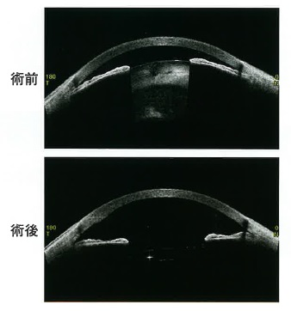
 |  | 1 | 角膜浮腫
 |  | 2 | 隅角閉塞 | 正解
 |  | 3 | 前房出血
 |  | 4 | 瞳孔散大
 |  | 5 | 虹彩の肥厚
視能訓練士 | 2024 | 眼科検査学 |  | 2024_co_24_pm028
 |  | 糖尿病患者のフルオレセイン蛍光眼底造影検査の結果を示す。 この写真の所見はどれか。2つ選べ。
 |  | 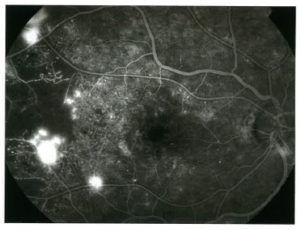
 |  | 1 | 黄斑円孔がみられる。
 |  | 2 | 無灌流領域がみられる。 | 正解
 |  | 3 | 毛細血管瘤がみられる。 | 正解
 |  | 4 | 前増殖糖尿病網膜症である。
 |  | 5 | 視神経乳頭の過蛍光がみられる。
視能訓練士 | 2024 | 眼科検査学 |  | 2024_co_24_pm029
 |  | 細隙灯顕微鏡を用いた観察法で、前房の炎症の観察に最も適しているのはどれか。
 |  | 1 | 徹照法
 |  | 2 | 強膜散乱法
 |  | 3 | 鏡面反射法
 |  | 4 | 広汎照明法
 |  | 5 | 焦点照明法 | 正解
視能訓練士 | 2024 | 眼科検査学 |  | 2024_co_24_pm030
 |  | Schirmer試験Ⅰ法の検査法で正しいのはどれか。
 |  | 1 | 試験前に点眼麻酔を行う。
 |  | 2 | 鼻腔粘膜を綿棒で刺激する。
 |  | 3 | 試験紙の挿入時に下方視させる。
 |  | 4 | 10分間の涙液分泌量を測定する。
 |  | 5 | 折り目を除いて濡れた部分を測定する。 | 正解
視能訓練士 | 2024 | 弱視 |  | 2024_co_24_pm031
 |  | 固視異常を認めないのはどれか。
 |  | 1 | 器質弱視
 |  | 2 | 斜視弱視
 |  | 3 | 不同視弱視 | 正解
 |  | 4 | 微小斜視弱視
 |  | 5 | 形態覚遮断弱視
視能訓練士 | 2024 | 視覚生理学の基礎 |  | 2024_co_24_pm032
 |  | パターン視覚誘発電位の検査法で正しいのはどれか。
 |  | 1 | 暗室で行う。
 |  | 2 | 散瞳が必要である。
 |  | 3 | モニターの位置は眼前1.5m以上離す。
 |  | 4 | 刺激から50msecまでの反応を記録する。
 |  | 5 | 記録電極は外後頭結節よりやや上方に設置する。 | 正解
視能訓練士 | 2024 | 視覚生理学の基礎 |  | 2024_co_24_pm033
 |  | Teller acuity cardの測定単位はどれか。
 |  | 1 | dB
 |  | 2 | Hz
 |  | 3 | asb
 |  | 4 | mmHg
 |  | 5 | cycles/degree | 正解
視能訓練士 | 2024 | 眼疾病学 |  | 2024_co_24_pm034
 |  | 調節障害を有する疾患はどれか。
 |  | 1 | Adie症候群 | 正解
 |  | 2 | Brown症候群
 |  | 3 | Duane症候群
 |  | 4 | Sjögren症候群
 |  | 5 | Sturge-Weber症候群
視能訓練士 | 2024 | 生理光学 |  | 2024_co_24_pm035
 |  | 調節力が5.00Dの正視の人の近点［cm］はどれか。
 |  | 1 | 10
 |  | 2 | 20 | 正解
 |  | 3 | 30
 |  | 4 | 40
 |  | 5 | 50
視能訓練士 | 2024 | 視覚生理学の基礎 |  | 2024_co_24_pm036
 |  | 右眼の視力検査時、右方視の状態で回答していた。V/4eの視野を示す。 考えられる視野はどれか。
 |  | 1 | &#160;
 |  |  | 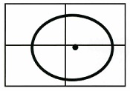
 |  | 2 | &#160;
 |  |  | 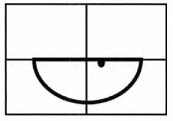
 |  | 3 | &#160; | 正解
 |  |  | 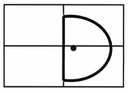
 |  | 4 | &#160;
 |  |  | 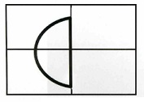
 |  | 5 | &#160;
 |  |  | 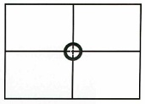
視能訓練士 | 2024 | 視覚生理学の基礎 |  | 2024_co_24_pm037
 |  | SPP-1＜標準色覚検査表第1部＞で正しいのはどれか。
 |  | 1 | 一眼ずつ実施する。
 |  | 2 | 検査は半暗室で行う。
 |  | 3 | 屈折矯正は不要である。
 |  | 4 | 検査距離は45cmである。
 |  | 5 | 視標呈示時間は3秒以内である。 | 正解
視能訓練士 | 2024 | 視覚生理学の基礎 |  | 2024_co_24_pm038
 |  | 中心フリッカ検査で影響を受けないのはどれか。
 |  | 1 | 加 齢
 |  | 2 | 縮 瞳
 |  | 3 | 疲 労
 |  | 4 | 屈折異常 | 正解
 |  | 5 | 中心暗点
視能訓練士 | 2024 | 視覚生理学の基礎 |  | 2024_co_24_pm039
 |  | Goldmann視野計による両眼注視野検査で正しいのはどれか。
 |  | 1 | 近見矯正する。
 |  | 2 | ひき運動を測る。
 |  | 3 | 視標は遠心性に動かす。 | 正解
 |  | 4 | 一眼に抑制があっても実施できる。
 |  | 5 | 固視観察筒から眼球運動を観察する。
視能訓練士 | 2024 | 両眼視機能と眼球運動 |  | 2024_co_24_pm040
 |  | 輻湊近点検査で正しいのはどれか。2つ選べ。
 |  | 1 | 17cmは正常である。
 |  | 2 | 緊張性輻湊を測定する。
 |  | 3 | 眼球回旋点を基準にする。 | 正解
 |  | 4 | 検査中の瞳孔径は不変である。
 |  | 5 | 視標は遠くから近くに移動させる。 | 正解
視能訓練士 | 2024 | 眼疾病学 |  | 2024_co_24_pm041
 |  | ヘルペスウイルスが原因となるのはどれか。
 |  | 1 | 糸状角膜炎
 |  | 2 | 樹枝状角膜炎 | 正解
 |  | 3 | 帯状角膜変性
 |  | 4 | フリクテン性角結膜炎
 |  | 5 | Fuchs角膜内皮ジストロフィ
視能訓練士 | 2024 | 眼疾病学 |  | 2024_co_24_pm042
 |  | Behçet病でみられるのはどれか。2つ選べ。
 |  | 1 | 外陰部潰瘍 | 正解
 |  | 2 | 感音性難聴
 |  | 3 | 口腔内アフタ | 正解
 |  | 4 | 皮膚白斑
 |  | 5 | 両側肺門部リンパ節腫脹
視能訓練士 | 2024 | 眼疾病学 |  | 2024_co_24_pm043
 |  | 治療に抗VEGF薬を用いるのはどれか。
 |  | 1 | 黄斑円孔
 |  | 2 | 加齢黄斑変性 | 正解
 |  | 3 | 網膜色素変性
 |  | 4 | 黄斑ジストロフィ
 |  | 5 | 網膜動脈分枝閉塞
視能訓練士 | 2024 | 眼疾病学 |  | 2024_co_24_pm044
 |  | 牽引性網膜剝離を生じるのはどれか。2つ選べ。
 |  | 1 | 未熟児網膜症 | 正解
 |  | 2 | 増殖糖尿病網膜症 | 正解
 |  | 3 | 網膜中心動脈閉塞
 |  | 4 | Vogt－小柳－原田病
 |  | 5 | 中心性漿液性脈絡網膜症
視能訓練士 | 2024 | 眼疾病学 |  | 2024_co_24_pm045
 |  | 水晶体偏位をきたす疾患はどれか。
 |  | 1 | Duane症候群
 |  | 2 | Fisher症候群
 |  | 3 | Horner症候群
 |  | 4 | Marfan症候群 | 正解
 |  | 5 | Stevens-Johnson症候群
視能訓練士 | 2024 | 眼疾病学 |  | 2024_co_24_pm046
 |  | 強膜炎で正しいのはどれか。
 |  | 1 | 無痛である。
 |  | 2 | 再発はしない。
 |  | 3 | 治癒後の強膜は肥厚する。
 |  | 4 | 全身疾患を合併することが多い。 | 正解
 |  | 5 | 副腎皮質ステロイド薬は無効である。
視能訓練士 | 2024 | 眼疾病学 |  | 2024_co_24_pm047
 |  | 円錐角膜で正しいのはどれか。
 |  | 1 | 片眼性が多い。
 |  | 2 | 角膜実質が肥厚する。
 |  | 3 | 高齢で発症しやすい。
 |  | 4 | 診断には角膜形状解析が有用である。 | 正解
 |  | 5 | 初期にはソフトコンタクトレンズの装用が治療となる。
視能訓練士 | 2024 | 眼疾病学 |  | 2024_co_24_pm048
 |  | アデノウイルスによる結膜炎はどれか。
 |  | 1 | 咽頭結膜熱 | 正解
 |  | 2 | 春季カタル
 |  | 3 | 新生児眼炎
 |  | 4 | 巨大乳頭結膜炎
 |  | 5 | 急性出血性結膜炎
視能訓練士 | 2024 | 眼疾病学 |  | 2024_co_24_pm049
 |  | 白内障の症状でないのはどれか。
 |  | 1 | 羞 明
 |  | 2 | 霧 視
 |  | 3 | 歪 視 | 正解
 |  | 4 | 近視化
 |  | 5 | 単眼複視
視能訓練士 | 2024 | 眼疾病学 |  | 2024_co_24_pm050
 |  | 正常眼圧緑内障で正しいのはどれか。
 |  | 1 | 早期に視力が低下する。
 |  | 2 | 日本人では少ない病型である。
 |  | 3 | 眼圧を下降させても治療効果はない。
 |  | 4 | OCTを用いた画像解析は診断に有用である。 | 正解
 |  | 5 | 初期の異常の検出には動的視野検査が静的視野検査より有用である。
視能訓練士 | 2024 | 斜視【各型】 |  | 2024_co_24_pm051
 |  | 確定診断と治療のために眼鏡装用を要するのはどれか。2つ選べ。
 |  | 1 | 偽内斜視
 |  | 2 | 急性内斜視
 |  | 3 | 周期内斜視
 |  | 4 | 部分調節性内斜視 | 正解
 |  | 5 | 屈折性調節性内斜視 | 正解
視能訓練士 | 2024 | 眼疾病学 |  | 2024_co_24_pm052（不備問題採点除外）
 |  | 視力が良好な眼振の特徴はどれか。
 |  | 1 | 頻度が高い。 | 正解
 |  | 2 | 振幅が大きい。 | 正解
 |  | 3 | 振子様である。 | 正解
 |  | 4 | foviation timeが長い。 | 正解
 |  | 5 | 急速相直後の緩徐相の速度が速い。 | 正解
視能訓練士 | 2024 | 斜視【各型】 |  | 2024_co_24_pm053
 |  | 乳児内斜視で正しいのはどれか。
 |  | 1 | 外転制限がある。
 |  | 2 | 強度近視を認める。
 |  | 3 | 眼裂狭小を認める。
 |  | 4 | 30⊿以上の斜視角がある。 | 正解
 |  | 5 | 両眼視機能は良好である。
視能訓練士 | 2024 | 斜視【各型】 |  | 2024_co_24_pm054
 |  | 頭位異常を示さない疾患はどれか。
 |  | 1 | 眼位性眼振
 |  | 2 | 上斜筋麻痺
 |  | 3 | 恒常性外斜視 | 正解
 |  | 4 | Brown症候群
 |  | 5 | 眼振阻止症候群
視能訓練士 | 2024 | 斜視【各型】 |  | 2024_co_24_pm055
 |  | 外転神経麻痺で誤っているのはどれか。
 |  | 1 | 同側性複視を訴える。
 |  | 2 | 脳腫瘍が原因となる。
 |  | 3 | 右外転神経麻痺では左側に顔を回す。 | 正解
 |  | 4 | Duane症候群との鑑別が必要である。
 |  | 5 | Hess赤緑試験で患眼耳側が狭くなる。
視能訓練士 | 2024 | 斜視【斜視治療】 |  | 2024_co_24_pm056
 |  | プリズム眼鏡の処方で誤っているのはどれか。
 |  | 1 | 複視が改善する。
 |  | 2 | 12⊿以上の膜プリズムは視力低下をきたす。
 |  | 3 | 膜プリズムは眼鏡レンズの外面に貼付する。 | 正解
 |  | 4 | 非共同性では非優位眼にプリズムを装用する。
 |  | 5 | 組み込みプリズムよりも膜プリズムの方が大角度まで矯正できる。
視能訓練士 | 2024 | 斜視【各型】 |  | 2024_co_24_pm057
 |  | AC/A比が8⊿/Dで考えられるのはどれか。
 |  | 1 | 偽外斜視
 |  | 2 | 乳児内斜視
 |  | 3 | 後天固定内斜視
 |  | 4 | 非屈折性調節性内斜視 | 正解
 |  | 5 | Sagging eye syndrome
視能訓練士 | 2024 | 斜視【各型】 |  | 2024_co_24_pm058
 |  | 微小斜視弱視で正しいのはどれか。2つ選べ。
 |  | 1 | 両眼性である。
 |  | 2 | 中心窩固視である。
 |  | 3 | 一定期間の遮閉が原因である。
 |  | 4 | 4⊿基底外方試験が有用である。 | 正解
 |  | 5 | 不同視を合併していることが多い。 | 正解
視能訓練士 | 2024 | 斜視【斜視治療】 |  | 2024_co_24_pm059
 |  | 間欠性外斜視の視能訓練で誤っているのはどれか。
 |  | 1 | 遮閉法
 |  | 2 | 輻湊訓練
 |  | 3 | flashing method
 |  | 4 | 衝動性眼球運動訓練 | 正解
 |  | 5 | 生理的複視認知訓練
視能訓練士 | 2024 | 弱視 |  | 2024_co_24_pm060
 |  | 遮閉具を用いた健眼遮閉の副作用で正しいのはどれか。2つ選べ。
 |  | 1 | 羞 明
 |  | 2 | 発 熱
 |  | 3 | 近視化
 |  | 4 | 遮閉弱視 | 正解
 |  | 5 | 精神的ストレス | 正解
視能訓練士 | 2024 | 斜視【各型】 |  | 2024_co_24_pm061
 |  | A－V型斜視の特徴で正しいのはどれか。
 |  | 1 | V型外斜視は顎を下げて見る。
 |  | 2 | A型外斜視は上方視で外斜視角が大きい。
 |  | 3 | V型内斜視は上方視で内斜視角が大きい。
 |  | 4 | V型外斜視は下斜筋過動を伴うことが多い。 | 正解
 |  | 5 | 最も発症頻度が高いのはA型内斜視である。
視能訓練士 | 2024 | 弱視 |  | 2024_co_24_pm062
 |  | 弱視の原因で誤っているのはどれか。
 |  | 1 | 斜 視
 |  | 2 | 混乱視 | 正解
 |  | 3 | 不同視
 |  | 4 | 強度遠視
 |  | 5 | 中間透光体の混濁
視能訓練士 | 2024 | 弱視 |  | 2024_co_24_pm063
 |  | アトロピン硫酸塩点眼を用いた弱視訓練で誤っているのはどれか。
 |  | 1 | 健眼に点眼する。
 |  | 2 | 完全遮閉法である。 | 正解
 |  | 3 | 斜視弱視に適応がある。
 |  | 4 | 不同視弱視に適応がある。
 |  | 5 | 潜伏眼振と弱視が合併した場合に有用である。
視能訓練士 | 2024 | 斜視【斜視治療】 |  | 2024_co_24_pm064
 |  | 生理的複視認知訓練で用いるのはどれか。2つ選べ。
 |  | 1 | プリズム
 |  | 2 | catカード
 |  | 3 | 3点カード | 正解
 |  | 4 | 大型弱視鏡
 |  | 5 | two pencil法 | 正解
視能訓練士 | 2024 | 斜視【各型】 |  | 2024_co_24_pm065
 |  | Duane症候群で正しいのはどれか。2つ選べ。
 |  | 1 | 右眼に多い。
 |  | 2 | 下斜筋過動を伴う。
 |  | 3 | 相反神経支配の異常を伴う。 | 正解
 |  | 4 | 内転時に外直筋が放電する。 | 正解
 |  | 5 | 動眼神経核が形成不全である。
視能訓練士 | 2024 | 生理光学 |  | 2024_co_24_pm066
 |  | 20歳の女性。右眼の自覚的屈折検査の途中であり、±0.25Dのクロスシリンダで測定しているときの写真を示す。－1.00D＝cyl－0.50D180°で矯正されている状態から、クロスシリンダを使用したところAよりもBの方がよく見えるという。 検眼枠にレンズを組み替えた後の屈折度はどれか。
 |  | 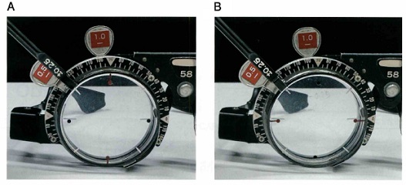
 |  | 1 | －1.25D
 |  | 2 | －0.75D＝cyl－1.00D180° | 正解
 |  | 3 | －1.00D＝cyl－1.00D180°
 |  | 4 | －1.25D＝cyl－0.50D180°
 |  | 5 | －1.75D＝cyl＋1.00D180°
視能訓練士 | 2024 | 両眼視機能と眼球運動 |  | 2024_co_24_pm067
 |  | 24歳の女性。小学生のときより眼位異常を認め、間欠性外斜視と診断されている。最近、眼精疲労と視力低下を自覚し来院した。視力は右1.0（1.2×－0.50D）、左1.0（1.2×－0.50D）、裸眼での両眼視力は0.6であった。フォトスクリーナー（SpotTMVision Screener）の結果を示す。 この現象に関係するのはどれか。
 |  | 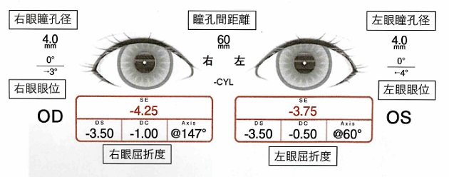
 |  | 1 | 近接性輻湊
 |  | 2 | 緊張性輻湊
 |  | 3 | 調節性輻湊
 |  | 4 | 輻湊性調節 | 正解
 |  | 5 | 輻湊けいれん
視能訓練士 | 2024 | 斜視【各型】 |  | 2024_co_24_pm068
 |  | 47歳の女性。3日前から複視と眼瞼下垂が出現し、症状が改善しないため来院した。来院時の9方向むき眼位写真を示す。 この患者で最も注意すべきなのはどれか。
 |  | 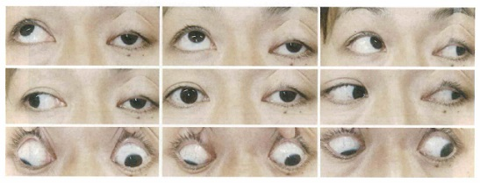
 |  | 1 | 眼 圧
 |  | 2 | 眼 底
 |  | 3 | 視 力
 |  | 4 | 前 房
 |  | 5 | 瞳 孔 | 正解
視能訓練士 | 2024 | 眼疾病学 |  | 2024_co_24_pm069
 |  | 35歳の女性。1週間前から右眼の光視症と視力低下が出現したため来院した。視力は右（0.1×－1.50D）、左（1.2×－2.00D）。右眼の広角眼底撮影の結果を示す。 この患者でみられる所見はどれか。
 |  | 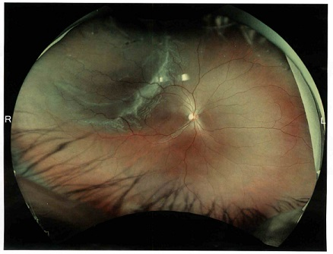
 |  | 1 | 黄斑剝離 | 正解
 |  | 2 | 乳頭浮腫
 |  | 3 | 硝子体出血
 |  | 4 | 網膜細動脈瘤
 |  | 5 | 上鼻側網膜剝離
視能訓練士 | 2024 | 生理光学 |  | 2024_co_24_pm070
 |  | 53歳の女性。Sjögren症候群によるドライアイで点眼加療中である。3か月前からのパソコン画面の見えにくさ、自動車運転時の目の疲れを主訴に来院した。遠見視力は右1.2（矯正不能）、左0.4（1.2×－1.25D）、近見視力は右0.3（1.2×＋2.00D）、左0.8（1.2×＋0.75D）であった。 遠方・近方ともに見たいとのニーズに対する提案で適切なのはどれか。
 |  | 1 | 右＋0.00D、左－1.25Dの眼鏡
 |  | 2 | 右＋2.00D、左＋0.75Dの眼鏡
 |  | 3 | 左のみ遠用完全矯正のコンタクトレンズ
 |  | 4 | 右＋0.00D、左－1.25Dに近見加入した累進屈折力眼鏡 | 正解
 |  | 5 | 右＋0.00D、左－1.25Dに近見加入した多焦点コンタクトレンズ
視能訓練士 | 2024 | 眼疾病学 |  | 2024_co_24_pm071
 |  | 69歳の女性。2か月前から自宅近くの診療所で左眼充血のため点眼治療を受けていた。最近、複視や眼球突出が出現したため紹介され来院した。左眼前眼部写真を示す。視力は右0.8（1.2×cyl－1.50D80°）、左0.4（1.0×cyl－2.25D100°）。 考えられるのはどれか。
 |  | 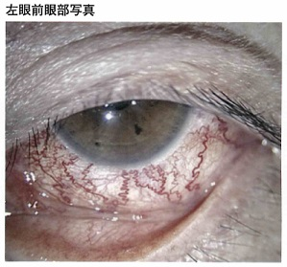
 |  | 1 | 強膜炎
 |  | 2 | 甲状腺眼症
 |  | 3 | 慢性結膜炎
 |  | 4 | 悪性リンパ腫
 |  | 5 | 内頸動脈海綿静脈洞瘻 | 正解
視能訓練士 | 2024 | 眼疾病学 |  | 2024_co_24_pm072
 |  | 生後5か月の乳児。てんかん発作と左顔面の三叉神経第一枝・第二枝領域に母斑を認めたため、小児科より紹介され来院した。外眼部写真を示す。 最も起こしやすい眼合併症はどれか。
 |  | 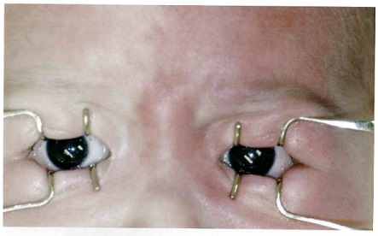
 |  | 1 | 白内障
 |  | 2 | 緑内障 | 正解
 |  | 3 | 網膜剝離
 |  | 4 | 網膜血管腫
 |  | 5 | 網膜色素変性
視能訓練士 | 2024 | 斜視【斜視検査】 |  | 2024_co_24_pm073
 |  | 38歳の女性。2週間前の交通事故による頭部外傷後、床が歪んで見えるようになり、歩きづらさを訴えて来院した。視力は右1.0（矯正不能）、左1.0（矯正不能）、眼位検査で遠見・近見ともに6⊿内斜位であった。 今後行う検査で必要ないのはどれか。
 |  | 1 | 眼底検査
 |  | 2 | 眼軸長測定 | 正解
 |  | 3 | Hess赤緑試験
 |  | 4 | 大型弱視鏡検査
 |  | 5 | Cyclophorometer検査
視能訓練士 | 2024 | 斜視【斜視検査】 |  | 2024_co_24_pm074
 |  | 6歳の男児。就学時健康診断で左眼の視力低下を指摘され来院した。視力は右1.0（1.2×＋0.50D）、左0.5（0.9×＋1.50D）。完全屈折矯正下の眼位は遠見・近見ともに10⊿内斜視であった。Bagolini線条検査の結果を示す。 網膜対応で正しいのはどれか。
 |  | 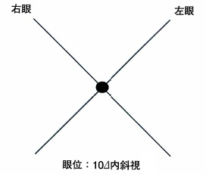
 |  | 1 | 正常対応
 |  | 2 | 対応欠如
 |  | 3 | 二重対応
 |  | 4 | 調和性異常対応 | 正解
 |  | 5 | 不調和性異常対応
視能訓練士 | 2024 | 斜視【斜視治療】 |  | 2024_co_24_pm075
 |  | 17歳の男子。中学校入学時から複視を時々自覚していたが放置していた。最近、常に自覚するようになったため来院した。20⊿の共同性の外斜視があり、プリズム中和を行い複視は消失した。 この患者に行うべき手術はどれか。
 |  | 1 | Jensen法
 |  | 2 | 原田-伊藤法
 |  | 3 | 外直筋後転術 | 正解
 |  | 4 | 下斜筋後転術
 |  | 5 | 下直筋鼻側移動術

